Conceptos
Estatura |  |  | Proporción de hombres que les gusta el futbol
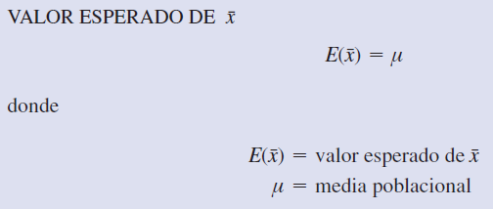
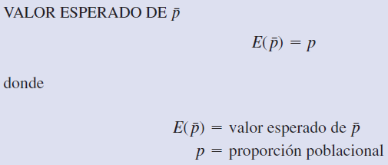

 |  |  |  |  |  |  | Teorema del límite central aplicado a una proporción muestral

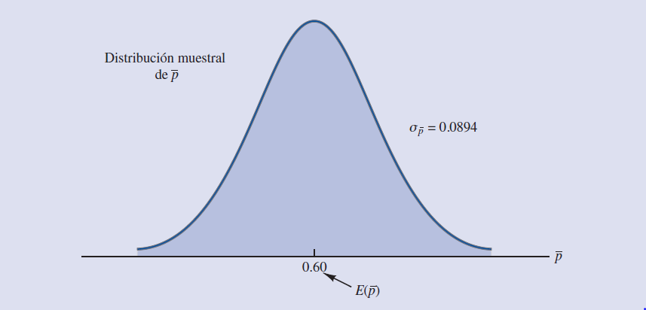

 | Estimador puntual (con n = 50): | 1.6842153003 |  | Estimador puntual (con n = 50): | 0.5
 | Estimador puntual (con n = 250): | 1.7057570958 |  | Estimador puntual (con n = 250): | 0.404

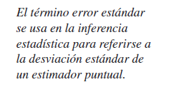

 |  |  |  |  |  | p real es 0.4
 | Error estándar (con n = 50): | 0.016634535941 |  | Error estándar (con n = 50): | 0.070710678119 | 0.069282032303
 | Error estándar (con n = 250): | 0.0074391906278 |  | Error estándar (con n = 250): | 0.03103443249 | 0.03098386677
 |  |  |  |  |  | valor teórico

